Građevinski dio i REKAPIT.
 |  |  |  |  | T.D. 23-09/17
Poz. | Opis | Jed.mj. | Količina | Jed.cijena | Ukupno

 | OPĆI UVJETI

 | Sve radove izvesti od materijala propisane kvalitete prema nacrtima, opisu, detaljima, pismenim i usmenim dogovorima. Sve štete učinjene prilikom rada na vlastitim ili tuđim radovima i materijalima imaju se ukloniti na račun počinitelja. Svi nekvalitetni radovi i materijali imaju se otkloniti i zamijeniti ispravnim bez bilo kakve obveze za odštetu od strane investitora. Ako opis koje stavke dovodi izvođača u sumnju o načinu izvedbe, treba pravovremeno prije predaje ponude tražiti objašnjenje od projektanta. Naknadni se prigovori neće uvažiti. Eventualne izmjene materijala te načina izvedbe tokom gradnje moraju se izvršiti isključivo pismenim dogovorom s projektantom i nadzornim inženjerom. Sve mjere i kote provjeriti u naravi. Izvođač radova dužan je prije početka radova kontrolirati kote i sve količine. Ukoliko se ukažu eventualne nejednakosti između troškovnikom predviđenog i stanja na gradilištu, izvođač radova dužan je pravovremeno o tome obavijstiti investitora i projektanta i zatražiti pojedina objašnjenja.

1. | MONTAŽA I DEMONTAŽA

1.1. | Čišćenje prostora tavana od školskih stvari koje su se godinama odlagale na tavan kako bi se mogla postaviti toplinska izolacija.
 |  | paušal | 1.00 | 2,200.00 | 2,200.00

1.2. | Demontaža vanjskih limenih klupica na postojećoj stolariji prosječne širine do 25cm radi postavljanja toplinske izolacije na vanjske zidove i postavljanja novih kamenih klupica. Stavka obuhvaća zbrinjavanje demontiranog materijala.
 | obračun prema m2 | m2 | 31.82 | 30.00 | 954.60

1.3. | Demontaža vanjskih svjetiljki radi postavljanja toplinske izolacije. Stavka obuhvaća zbrinjavanje demontiranog materijala.
 | obračun prema kom svjetiljki | kom | 5.00 | 30.00 | 150.00

1.6. | Demontaža poštanskog sandučića na jugozapadnom pročelju te ponovna montaža nakon izvedbe izolacije na pročelju.
 | obračun prema komadu | kom | 1.00 | 100.00 | 100.00

1.7. | Demontaža konzolne nadstrešnice koja se nalazi na jugozapadnom pročelju te ponovna montaža, uz prilagodbu dimenzija, nakon izvedbe toplinske izolacije vanjskog zida.
 | obračun prema komadu | kom | 2.00 | 700.00 | 1,400.00

1.8. | Demontaža i ponovna montaža te izmještanje svih ostalih instalacija (elektro, TK...) koje predstavljaju određenu smetnju prilikom postavljanja toplinske izolacije na zidove te prilikom izvođenja ostalih radova.
 | KV | sati | 50.00 | 130.00 | 6,500.00
 | NKV | sati | 50.00 | 90.00 | 4,500.00
 | uračunati potreban materijal

1.9. | Demontaža te nakon izvedbe izolacije vanjskih zidova ponovna montaža natpisnih ploča koje se nalaze na pročeljima. U cijenu stavke su uključeni sav rad i materijal.
 | obračun prema komadu | kom | 4.00 | 105.00 | 420.00

1.10. | Demontaža stalka za zastave kako bi se mogla postaviti toplinska izolacija na pročelje.
 | obračun prema kom | kom | 1.00 | 20.00 | 20.00

1.11. | Montaža novog stalka za zastave nakon postavljanja toplinske izolacije na pročelje.
 | obračun prema kom | kom | 1.00 | 500.00 | 500.00

1.12. | Uklanjanje betonskih stepenica na jugozapadnom i sjeverozapadnom pročelju radi njihove dotrajalosti te izvedbe novih stepenica. Stavka obuhvaća zbrinjavanje demontiranog materijala na deponiju do udaljenosti 10km.
 |  | paušal | 2.00 | 2,400.00 | 4,800.00

1.13. | Demontaža i ponovna montaža novih plinskih ormarića nakon izvedbe toplinske izolacije na vanjskih zidovima.
 | obračun prema komadu | kom | 3.00 | 900.00 | 2,700.00

1.14. | Demontaža metalnih vrata koja se nalaze uz jugoistočno pročelje radi izvedbe toplinske izolacije. Stavka obuhvaća zbrinjavanje demontiranog materijala na gradilištu kako bi se nakon prilagodbe širine vrata ponovno montirala.
 | obračun prema komadu | kom | 1.00 | 100.00 | 100.00

1.15. | Ponovna montaža metalnih vrata nakon prilagodbe, smanjenje širine vrata. Postojeća vrata se nalaze uz jugoistočno pročelje te ih je potrebno prilagoditi kako bi se mogla izvesti toplinska izolacija na vanjskim zidovima. U cijenu stavke uključiti sva potrebna rezanja i varenja vrata i ograde.
 | obračun prema komadu | kom | 1.00 | 800.00 | 800.00

 | SVEUKUPNO MONTAŽE I DEMONTAŽE |  |  |  | 25,144.60

2. | TESARSKI RADOVI

2.1. | Dobava, postava i montaža cijevne skele za izvedbu svih radova na fasadi.
 | obračun prema m2 | m2 | 1,405.96 | 50.00 | 70,298.00

2.2. | Dobava, izrada i montaža drvene građe od četinara II klase dimenzija poprečnog presjeka 12/20cm (grede) na postojeću podnu konstrukciju tavana škole radi dodatnog učvršćavanja stropne konstrukcije te pripreme za postavljanje toplinske izolacije mineralnom vunom i postavljanja dasaka kako bi površina ostala prohodna. Grede se postavljaju na postojeće grede koje se nalaze na razmaku otprilike 60cm. Stavka obuhvaća dobavu materijala i insekticidno fungicidnu zaštitu drvene građe, nanošenjem impregnacije špricanjem po drvenim elementima sa svih strana u jednom nanosu te sav potreban rad. U stavku uključiti sav potreban okov spojeva i usidrenja te sav rad na prijenosu i izradi, do potpune gotovosti stavke.
 | obračun po m3 | m3 | 14.7 | 4,600.00 | 67,620.00

2.3. | Dobava i montaža jelovih fosni debljine 5cm na novo postavljenu podnu konstrukciju tavana škole nakon postavljanja mineralne vune. Daske se postavljaju kako bi nakon postavljanja izolacije mineralnom vunom tavan ostao prohodan. Stavka obuhvaća dobavu materijala i insekticidno fungicidnu zaštitu drvene građe, nanošenjem impregnacije špricanjem po drvenim elementima sa svih strana u jednom nanosu te sav potreban rad. U stavku uključiti sav potreban pričvrsni pribor do potpune gotovosti stavke.
 | obračun po m3 | m3 | 18.73 | 3,500.00 | 65,555.00

2.4. | Dobava, izrada i letvanje kosih krovnih ploha (dva manja krovišta pored dvorane) nagiba 30-34 stupnjeva, drvenim letvama 4/5 cm. Dodatno letvanje u poprečnom smjeru (kontraletve) drvenim letvama 4/5 cm. U cijenu uključeni rad i materijal.
 | obračun prema m2 | m2 | 23.84 | 70.00 | 1,668.80

2.5. | Dobava i izrada daščane oplate kosih krovnih ploha (dva manja krovišta pored dvorane), nagiba 30-34 stupnjeva, jelovim daskama debljine 2,4 cm. Rogovi se po potrebi ravnaju bočnim zabijanjem jelove daske sa obje strane roga. Stavka obuhvaća i postavljanje paropropusne i vodonepropusne folije (~160g/m2). U cijenu uključiti rad te sav potreban potrošni i spojni materijal.
...
Opći uvjeti i napomene
Vrata i prozore treba opremiti kvalitetnim i trajnim brtvenim trakama i profilima. Isti moraju biti elastični, trajni i otporni na vanjske utjecaje, postojani na temperaturne promjene i zračenje. Kitovi koji se ugrađuju moraju biti trajno elastični, osobina kao gore navedeno.
Fuge između zida/stropa/poda i stolarije ispuniti poliuretanskom pjenom, izvana kitati trajno elastičnim kitom, a iznutra pokriti kutnim letvicama. Spajanje pojedinih elemenata u veće cjeline brtviti i vršiti po uputi proizvoditelja, a bez posebne naknade.

7.1. | Demontaža postojeće stolarije koja se mijenja sa unutarnjim klupicama, uključivo sav horizontalni transport na gradilišnu deponiju. Proizvođač nove stolarije treba uzeti sve potrebne mjere i detalje potrebne za izradu novih prozora.
 | obračun prema kom stolarije koja se uklanja | kom | 11.00 | 250.00 | 2,750.00

7.2. | Izrada, dobava i postava PVC stolarije. Proizvodi trebaju biti izrađeni iz PVC profila bijele boje. Profil - 5 komora, 2 brtve, ugradbena dubina 76 mm. Koeficijent prolaza topline za staklo mora biti Ug≤1,1 W/m2K te za okvir Uf≤1.3 W/m2K, odnosno za komplet prozora Uw ≤ 1,4 W/m2K. Prozore izraditi dvoslojnim izo staklom 24 mm sa LOW-e premazom, ispuna argonom. Priložiti ateste za ugrađeni materijal (staklo i okov). Dati garanciju na izvedene radove. U cijenu stavke uračunati i sav potreban spojni pribor do potpune gotovosti.

 | POZ 1 - Ulazna vrata 110/230 s vanjskim i unutarnjim rukohvatom, pumpom i panik letvom | kom | 1 | 6,300.00 | 6,300.00
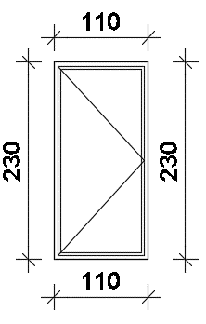

 | POZ 2 - Ulazna vrata 195/250 s vanjskim i unutarnjim rukohvatom, pumpom i panik letvom | kom | 1 | 15,200.00 | 15,200.00
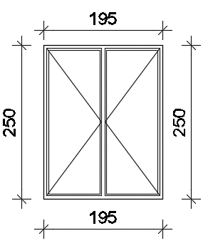

 | POZ 3 - Prozor 140/120 | kom | 1 | 1,700.00 | 1,700.00

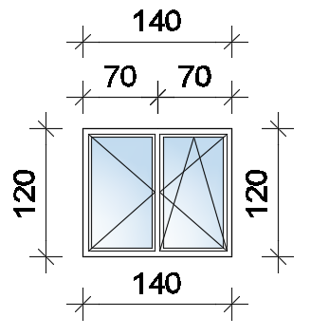

 | POZ 4 - Prozor 200/160 | kom | 4 | 3,900.00 | 15,600.00

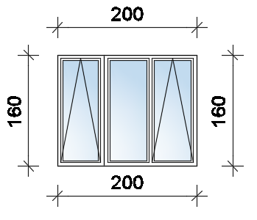

 | POZ 5 - Prozor 120/65 | kom | 4 | 850.00 | 3,400.00
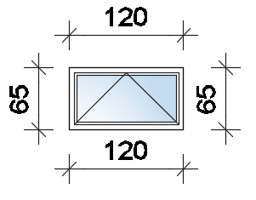

 | POZ 6 - Prozor 100/55 | kom | 1 | 750.00 | 750.00

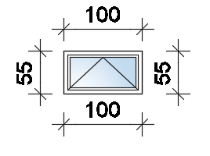

 | POZ 7 - Prozor 110/35 | kom | 1 | 700.00 | 700.00

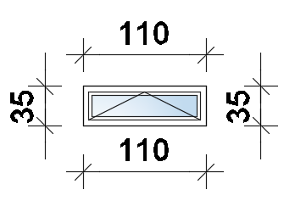

 | POZ 8 - Prozor 65/70 | kom | 1 | 600.00 | 600.00
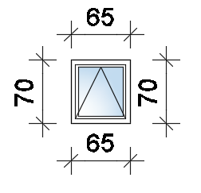

 | POZ 9 - Ulazna vrata 130/170 s vanjskim i unutarnjim rukohvatom, pumpom i panik letvom | kom | 1 | 10,500.00 | 10,500.00

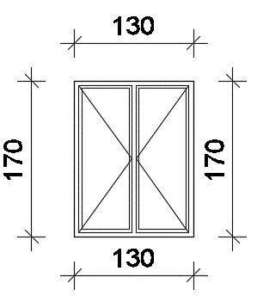

7.3. | Obrada unutarnjih špaleta sa vapneno cementnom žbukom, razvijene širine do cca 30cm. Priprema do ličenja, impregnacija i ličenje u boji prema izboru investitora. U cijenu stavke uračunati sav potreban spojni i pričvrsni materijal i pribor, do potpune gotovosti stavke.
 | obračun prema m | m | 52.05 | 150.00 | 7,807.50

7.4. | Postavljanje unutarnjih prozorskih kamenih granitnih klupica debljine 2 cm, prosječne širine do 25 cm. U cijenu stavke uključiti svu pripremu za postavljanje klupčice, brtvenu traku te sav potreban spojni i pričvrsni pribor i materijal.
 | obračun prema m2 | m2 | 2.60 | 700.00 | 1,820.00

7.5. | Nabava i postavljanje svjetlarnika za podrumske prozore zajedno sa nastavkom, pocinčanom rešetkom i sifonom za odvodnju oborinskih voda. U cijenu stavke uključiti sav potreban spojni i pričvrsni pribor i materijal.
 | dim. prozora 120/65 | kom | 4.00 | 3,800.00 | 15,200.00
 | dim. prozora 65/70 | kom | 1.00 | 2,700.00 | 2,700.00
...

